상품제안서
머레이 꼬마데빌 광파 흡입식 모기포집기 M-101 | 상품코드: F26599

 |  |  |  |  |  |  | 02-412-0044 | www.easy1.co.kr
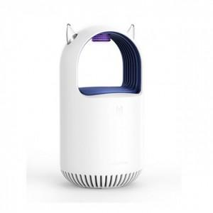

【상세/제작정보】 | 기본수량 미만 인쇄시 비용 추가. 판비 별도문의.

【인쇄/포장옵션】 | 패드인쇄 / 포장지포장

【공급단가】 | 수량 | 20~ | 60~ | 120~ | 300~ | 500~
*VAT별도 | 단가 | 22,000원 | 21,640원 | 21,120원 | 20,590원 | 20,240원

【상품 URL】 | https://dev.easy1.co.kr:443/src/goods_detail.php?gdno=26599

